PM REPORT (새양식)
 |  |  |  |  |  |  |  |  |  |  |  |  |  |  |  | 작성 |  |  | 검토 |  |  | 승인
 |  |  | M.A.T Co.,LTd
 |  |  | Micro Advanced Technology |  |  |  |  |  |  |  |  |  |  |  |  | 양윤철

작업 보고서

 |  |  |  |  |  |  |  |  |  |  |  |  |  |  |  | 점검일 |  |  | 2023-04-03
 |  |  |  |  |  |  |  |  |  |  |  |  |  |  |  | 점검 시간 |  |  | 9:00:00 |  | ~ | 18:00:00 |  | 9:00:00
업 체 명 |  | 온세미컨덕터 |  |  |  |  |  | MODEL |  |  | 1701HW |  |  |  |  | SET-UP 일 |  |  | 2022-09-28
고객 담당자 |  | 김일남 부장님 |  |  |  |  |  | SERIAL NO |  |  | M006862 |  |  |  |  | 이전 작업일 |  |  | 2023-03-16
MAT 작업자 |  | 정동교, 양윤철, 조재현, 강석희 |  |  |  |  |  | 공정명 |  |  | H2 |  |  |  |  | 경과일 |  |  | 18

1. 작업명 |  |  |  |  |  |  |  |  |  |  |  |  |  |  | 5. 사진
Circulation Pump 및 wet Chamber 내부점검 |  |  |  |  |  |  |  |  |  |  |  |  |  |  | 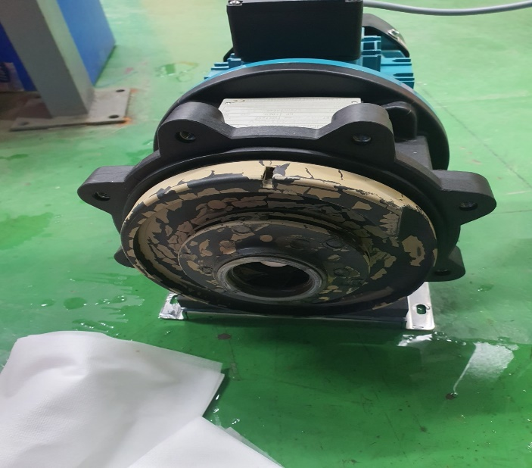 |  |  |  |  | 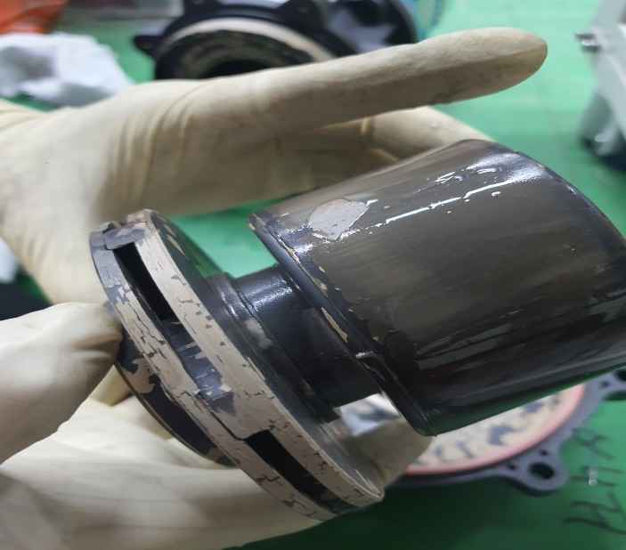
2. 증상
Circulation Flow Low Alarm 발생
3. 원인
Circulation Pump Impeller 내부 Scale 도포(고착)로 인한 Impeller 회전 불량추정

M.A.T Co., Ltd.
3. 조치내용
< Circulation Flow Low Alarm 발생 件 > - 4/4 04:55분 경 Circulation Flow Low Alarm 발생 - Circulation Pump On -> Off 진행하여 Impeller 정지 상태 관찰 결과 Impeller 정지시 부드럽게 정상적으로 정지함을 확인하였지만, Impeller 내부 확인을 위하여 Pump 분해 진행 - Wet Chamber 내부 Circulation Pump In 단 Port 부 타공망 상태 확인을 위하여, Wet Chamber Open 진행하여 내부 확인 결과, Circulation Pump In 단 Port 부 타공망 없음 확인 - 미사용 Port 인 Drain Pump In단 Port부에는 타공망 장착되어 있음 확인 - Pump 분해하여 내부 Impeller 확인결과 Impeller 표면에 Scale 도포되어 있음을 확인 - Supply Water (RO수, 재생수) 성분 문제로 인한 Wet Zone 내부 및 배관, Pump 내부등에 Scale 형성되어 Circulation Pump Impeller 회전불량으로 인한 Circulation Flow Low Alarm 발생 추정함 - 해당설비 Circulation Flow Low Alarm 발생 이력은 있으나 Impeller 회전상태 양호 및 Pump 재고 없음으로 인하여, 기존 Pump 재장착 하여 설비 가동 함 - Circulation PG35 Sensor Fail 가능성 확인을 위하여 1701HW VENT#2 설비와 PG35 Swap 함 < Wet Chamber 내부점검 間 Prewet Out Bellows 및 배관 내부 Powder 적체 확인 > - Wet Chamber 내부점검을 위하여 Prewet 배관 탈착 間 Prewet Out배관 및 Bellows 내부 Powder 적체 확인함 - 3/31 Prewet 신규설치 진행한 설비로 Prewet In 3/8" Water Nozzle 방향 변경 개선 진행됨 - 기존에 Prewet In 단에 적체되었던 Powder가 Prewet In 3/8" Water Nozzle 방향 변경 개선의 영향으로 Out단에 Powder가 적체되는 것으로 추정함 - 최종 개선 Version인 Prewet Water Nozzle 3/8" -> 1/2" 확관 Type 적용 완료후 Powder 적체 여부 및 유형 관찰 필요 (현재 최종개선 Part 2set 준비되어 있으나 양산설비인 NF#2호기에 적용 준비 中)

4. CHECK VALUE
Pressure | Exh. P mmH2O |  | Inlet. P #1 mmH2O |  | Inlet. P #2 mmH2O |  | Inlet. P #3 mmH2O |  | Inlet. P #4 mmH2O |  | Cab. P mmH2O |  | Cir. P #1 Kpa |  | Cir. P #2 Kpa |  | B/A. P #1 Kpa |  | B/A. P #2 Kpa |  | Steam W. P Kpa |  | Fog W. P Kpa
 | 전 | 후 | 전 | 후 | 전 | 후 | 전 | 후 | 전 | 후 | 전 | 후 | 전 | 후 | 전 | 후 | 전 | 후 | 전 | 후 | 전 | 후 | 전 | 후

Temp | Heater. T #1 |  | Heater. T #2 |  | Heater. T #3 |  | Heater. T #4 |  | Chamber. T |  | Cartridge Top. T |  | Cartridge Bottom. T |  | Reactor. T |  | Wet. T |  | Cabinet. T |  | Exhaust. T
 | 전 | 후 | 전 | 후 | 전 | 후 | 전 | 후 | 전 | 후 | 전 | 후 | 전 | 후 | 전 | 후 | 전 | 후 | 전 | 후 | 전 | 후 | 전 | 후

Air
N2
Air
N2
Air
N2
Air
N2
Air
N2
Air
N2
Air
N2
Air
N2
Air
N2
Air
N2
Air
N2
Air
N2
유량 | Heater SLM |  | Sleeve SLM |  | Burnning #1 SLM |  | Burnning #2 SLM |  | Burnning #2 SLM |  | Burnning #4 SLM |  | In Purge SLM |  | In P. Purge #1 SLM |  | In P. Purge #2 SLM |  | In P. Purge #3 SLM |  | In P. Purge #4 SLM |  | Steam SLM
 | 전 | 후 | 전 | 후 | 전 | 후 | 전 | 후 | 전 | 후 | 전 | 후 | 전 | 후

Air
N2
Air
N2
Air
N2
Air
N2
Air
N2
Air
N2
Air
N2
Air
N2
Air
N2
 | Fog #1 SLM |  | Fog #2 SLM |  | Fog #3 SLM |  | Fog #4 SLM |  | Supply Water LPM |  | PCW LPM |  | Steam Water LPM |  | Torch SLM |  | Torch Flange SLM |  | Torch 전압 A |  | Torch 전압 v
 | 전 | 후 | 전 | 후 | 전 | 후 | 전 | 후 | 전 | 후 | 전 | 후 | 전 | 후 | 전 | 후 | 전 | 후 | 전 | 후 | 전 | 후

* Part 사용 이력
Part 명 |  |  | 규격 |  |  | Code |  |  | 수 량 | 유/무 | 업체 재고 | Part 명 |  |  |  | 규격 |  |  | Code |  |  | 수량 | 유/무 | 업체 재고

 |  |  |  |  |  |  |  |  |  |  |  | 출장비 |  |  |  |  |  |  |  | 인원수 |  |  | 유/무상
 |  |  |  |  |  |  |  |  |  |  |  |  |  |  |  |  |  |  |  | 4 |  |  | 무상

PM REPORT (새양식) (2)
 |  |  |  |  |  |  |  |  |  |  |  |  |  |  |  | 작성 |  | 검토 |  | 승인
 |  |  | M.A.T Co.,LTd
 |  |  | Micro Advanced Technology

작업 보고서

 |  |  |  |  |  |  |  |  |  |  |  |  |  |  |  | 점검일
 |  |  |  |  |  |  |  |  |  |  |  |  |  |  |  | 시간 |  | 시 분 ~ 시 분

업 체 명 |  |  |  |  |  |  |  |  | MODEL |  |  |  |  |  |  |  | SET-UP 일
고객 담당자 |  |  |  |  |  |  |  |  | SERIAL NO |  |  |  |  |  |  |  | 이전 작업일
MAT 작업자 |  |  |  |  |  |  |  |  | 공정명 |  |  |  |  |  |  |  | 경과일

1. 작업명 ( PM, TROUBLE, 점검, 기타) |  |  |  |  |  |  |  |  |  |  |  |  |  |  | 5. 사진

2. 증상,원인

M.A.T Co., Ltd.
3. 조치내용
 |  |  |  |  |  |  |  |  |  |  |  | POWDER / 부식 COATING CHECK
 |  |  |  |  |  |  |  |  |  |  |  | Plasma 설비 |  |  | 그 외 설비
 |  |  |  |  |  |  |  |  |  |  |  | Inner : % 부식 : |  |  | Heat Chamber : % 부식: Power 색/경도 :

 |  |  |  |  |  |  |  |  |  |  |  | Reactor : % 부식 : Coating : |  |  | Middle Flange : % 부식: Coating :

 |  |  |  |  |  |  |  |  |  |  |  | Wet Tank : % 부식 : Coating : |  |  | Wet Chamber : % 부식: Coating :

 |  |  |  |  |  |  |  |  |  |  |  | Exhaust : % 부식 : Coating : |  |  | Exhaust : % 부식: Coating :

4. CHECK VALUE |  |  |  |  |  |  |  |  |  |  |  |  |  |  |  |  | 6. 비고 (특이점, 위험요소, 개선사항)
Pressure | Inlet#1 mmH2O |  | Inlet#2 mmH2O |  | Inlet#3 mmH2O |  | Inlet#4 mmH2O |  | Exh. P mmH2O |  | Cab. P mmH2O |  | Cir. P Kpa |  | B/A. P Kpa
 | 전 | 후 | 전 | 후 | 전 | 후 | 전 | 후 | 전 | 후 | 전 | 후 | 전 | 후 | 전 | 후

Temp | Temp #1 |  | Temp #2 |  | Temp #3 |  | Temp #4 |  | Reactor. T |  | Wet. T |  | Cab. T |  | Exh. T
 | 전 | 후 | 전 | 후 | 전 | 후 | 전 | 후 | 전 | 후 | 전 | 후 | 전 | 후 | 전 | 후

Utility | Burning SLM |  | S/A SLM |  | N2 SLM |  | C/W SLM |  | Torch 전압 v |  | Torch 전압 A |  | Torch N2 SLM
 | 전 | 후 | 전 | 후 | 전 | 후 | 전 | 후 | 전 | 후 | 전 | 후 | 전 | 후

* Part 사용 이력
Part 명 |  |  | 규격 |  |  | Code |  |  | 수 량 | 유/무 | 업체 재고 | Part 명 |  |  |  | 규격 |  | Code |  | 수량 | 유/무 | 업체 재고

 |  |  |  |  |  |  |  |  |  |  |  | 출장비 |  |  |  |  |  |  | 인원수 |  | 유/무상

* 기 타 :

